Anexo 2
 | -11.371871825
 | -10.374865546
 | -9.9429764164
 | -9.4382881977
 | -8.8637867897
 | -8.5614288528
 | -7.9191048556
 | -7.0496391682
 | -5.7588771878
 | -4.7185753559
 | -4.0556344291
 | -3.1430864681
 | -2.5674475743
 | -1.975244044
 | -1.5786880666
 | -1.1753782673
 | -1.5051069557
 | 11.371871825
 | 10.374865546
 | 9.9429764164
 | 9.4382881977
 | 8.8637867897
 | 8.5614288528
 | 7.9191048556
 | 7.0496391682
 | 5.7588771878
 | 4.7185753559
 | 4.0556344291
 | 3.1430864681
 | 2.5674475743
 | 1.975244044
 | 1.5786880666
 | 1.1753782673
 | 1.5051069557
Anexo 2. ESTRUCTURA DE LA POBLACIÓN EN LA REPÚBLICA,
POR SEXO, SEGÚN GRUPOS DE EDAD: AÑO 2016

 | Grupos de edad | Sexo

 |  | Hombres |  | Mujeres

 |  | Número | Porcentaje | Número | Porcentaje

 | TOTAL | 2,026,044 | 100.0 | 2,010,999 | 100.0

 | 0-4 | 189,407 | 9.3 | 181,318 | 9.0
 | 5-9 | 185,657 | 9.2 | 177,938 | 8.8
 | 10-14 | 183,793 | 9.1 | 176,384 | 8.8
 | 15-19 | 178,305 | 8.8 | 171,603 | 8.5
 | 20-24 | 166,338 | 8.2 | 161,452 | 8.0
 | 25-29 | 158,181 | 7.8 | 155,030 | 7.7
 | 30-34 | 152,131 | 7.5 | 149,461 | 7.4
 | 35-39 | 145,423 | 7.2 | 143,087 | 7.1
 | 40-44 | 137,551 | 6.8 | 136,481 | 6.8
 | 45-49 | 123,855 | 6.1 | 124,077 | 6.2
 | 50-54 | 105,657 | 5.2 | 107,099 | 5.3
 | 55-59 | 86,428 | 4.3 | 89,149 | 4.4
 | 60-64 | 66,531 | 3.3 | 70,208 | 3.5
 | 65-69 | 50,564 | 2.5 | 54,606 | 2.7
 | 70-74 | 37,667 | 1.9 | 41,854 | 2.1
 | 75-79 | 26,466 | 1.3 | 30,527 | 1.5
 | 80-84 | 16,876 | 0.8 | 20,443 | 1.0
 | 85 y más | 15,214 | 0.8 | 20,282 | 1.0

 | NOTA: Estimación de la población al 1 de julio con base en el Censo de Población 2010.

ESTRUCTURA DE LA POBLACIÓN EN LA REPÚBLICA,
POR SEXO Y GRUPOS DE EDAD: AÑO 2016

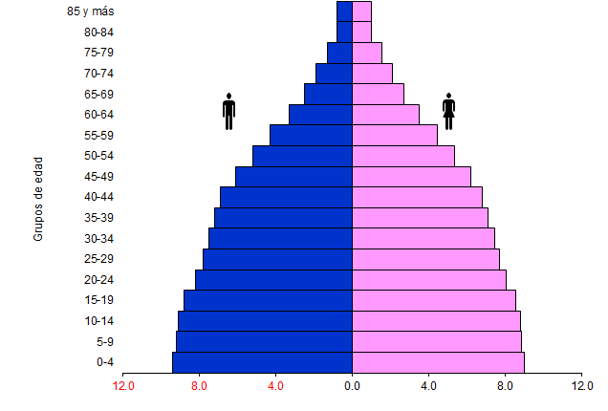

Porcentaje

